Sheet1
新疆财经大学信息管理学院办公家具采购清单及详细参数
序号 | 品名 | 技术参数及规格 | 单位 | 数量 | 单价（元） | 总金额（元） | 品牌参数规格 | 参考图片 | 使用部门 | 使用用途
1 | 办公桌 | 规格:1600*800*760、材质: 中纤板、颜色: 红褐 产品类型 :木质办公桌 基材甲醛释放限量等级:E1 饰面材质:实木皮 封边材质: 实木皮 五金配件:三合一连接件 油漆工艺 油性漆 油漆甲醛释放量:1.5mg/L 胶粘剂种类:无 产品功能:带柜子、带抽屉、带走线功能 质保时间 (个月):36 售后服务内容:店铺三包 承重量: (kg)150 | 张 | 3 |  |  |  | 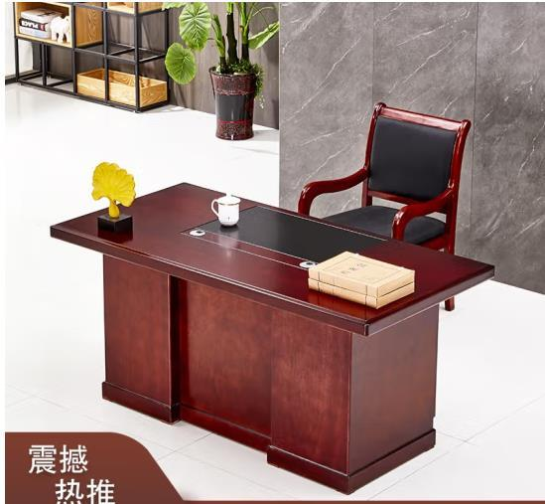 | 信息管理学院 | 办公
2 | 办公桌 | 规格:1400*700*760、材质: 中纤板、颜色: 红褐 产品类型 :木质办公桌 基材甲醛释放限量等级:E1 饰面材质:实木皮 封边材质: 实木皮 五金配件:三合一连接件 油漆工艺 油性漆 油漆甲醛释放量:1.5mg/L 胶粘剂种类:无 产品功能:带柜子、带抽屉、带走线功能 质保时间 (个月):36 售后服务内容:店铺三包 承重量: (kg)150 | 张 | 12 |  |  |  | 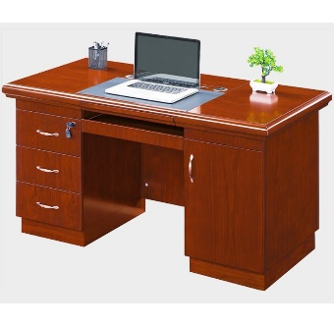 | 信息管理学院 | 办公
 |  | 合计 |  | 15 |  | 0
*备注： 供应商须完全响应采购需求清单及详细参数，须上传营业执照、采购报价单（报价含运费、税费、人工费、安转调试费等费用）、质保和售后服务承诺函等材料，以上材料均需加盖公章，否则竞价无效。

